Hoja1
 |  | RECIBO
 |  |  |  |  |  |  |  |  | N° | 229

 |  |  |  |  |  | Mendoza | , | 2023-11-10
LIQUIDACIÓN DE PAGO |  | Percibido por los conceptos indicados al margen.
Concepto | Importe |  | Recibí(mos) de |  | Sr. | SR N
Cuota2 | 100.00
 |  |  | Con domicilio en |  |  | A1

 |  |  | La cantidad de | CIEN PESOS

 |  |  | En concepto de pago en efectivo por Cuota2

 |  |  | Según el siguiente detalle: |  |  |  |  | Trasferencia bancaria por | $ 100.00

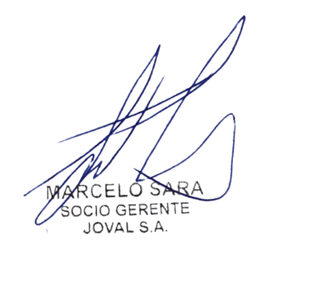
Sub-total | 100.00 |  | Observaciones: |  | PRUEBA DE EMISION DE COMPROBANTE

TOTAL | 100.00
 |  |  |  |  |  |  |  |  | TOTAL | $ 100.00
 |  |  | Firma y aclaración

